Sheet1
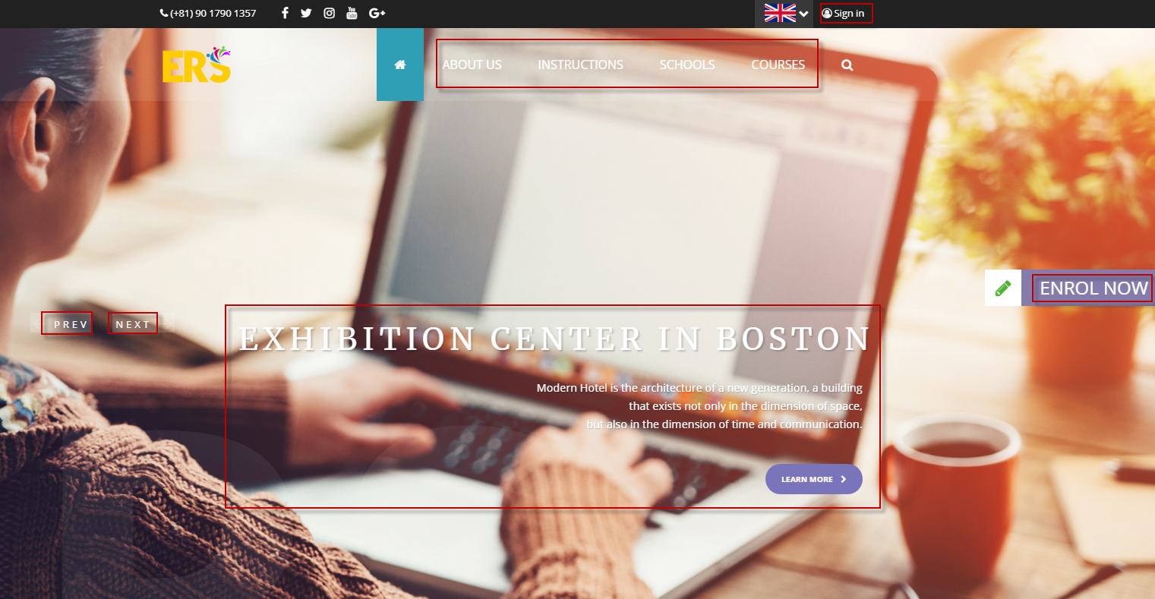

このままでいいです
(Để chữ này)

語学学校
trường học ngôn ngữ
このサイトについて
Về trang web này
語学コース
khóa học ngôn ngữ

はじめに
bắt đầu

このままでいいです
(để chữ này cũng được, k cần dịch)

お申込み
Đăng ký

Sheet8
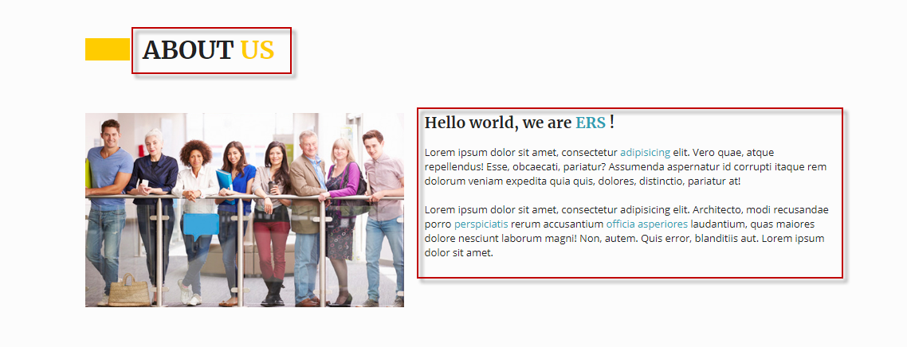

このサイトについて
Về trang WEB nay

ご留学を検討しているみなさんへ
世界中でグローバル化が進み、人種・言語を超えて世界中の様々な方とコミュニケーションを取ることが必須な世の中になっています。
ＩＴ技術の発達によって、単純に言葉を翻訳し伝えることが、もっと簡単にできる世の中になると思いますが、それは本当のコミュニケーションなのでしょうか。
言葉を勉強するということは、その国の文化を理解することでもあります。
表面上で言葉を理解する事は大切ですが、それ以上に相手の文化や考え方を理解したコミュニケーションが求められるようになるでしょう。
その為に、実際に海外で言葉を勉強することがとても大切だと思います。
現在、世界中には語学学校を初め、様々な学校があります。
その学校の違いや、コースを自分自身でゆっくりと探すことが出来るサイト。
それが私たちが目指すサービスです。ぜひ、世界を体験してください。
Gửi tới tất cả các bạn đang đắn đo lựa chọn du học
Hiện nay trên thế giới đang trên đà phát triển, thì việc giao tiếp với mọi người thuộc mọi dân tộc, ngôn ngữ ở khắp nơi trên thế giới là điều thiết yếu
Cùng với sự phát triển công nghệ thông tin, chúng tôi cho rằng dịch thuật và truyền tải sẽ là phương thức chính, nhưng liệu đó có thực sự là giao tiếp?
Việc học ngôn ngữ có nghĩa là học để có thể hiểu về văn hóa của đất nước đó
Việc lý giải được ngôn ngữ dựa trên ngôn từ là một điều thiết yếu nhưng hơn thế nữa là hiểu được cách nói chuyện hay nền văn hóa của nơi đó
Nhưng để làm được những điều đó thì thiết nghĩ việc học ngôn ngữ tại chính nước đó là một vấn đề quan trọng nhất
Hiện nay trên thế giới rất nhiều các trường dạy ngôn ngữ đã được bắt đầu
Để tự mỗi người có thể từ từ tìm kiếm trên trang web những khóa học, những khác biệt của từng trường
Thì đó là dịch vụ mà chúng tôi đang nhắm tới, nếu được nhất định hãy thử nghiệm
To everyone who is considering studying abroad
As globalization progresses all over the world, it is essential to communicate with people from all over the world beyond race and language.
With the development of IT technology, We think that it will become a world that can simply translate words and convey it, but is it real communication?
To study a language is also to understand the culture of that person.
It is important to understand the language, but communication that understands the partner’s culture and way of thinking will be required more than that.
For that reason we think that it is very important to study words abroad.
Currently, around the world there are various schools, including language schools.
A site where you can find the difference between the school and the course slowly by yourself.
That is the service that we aim for. Come and experience the world.

Sheet7
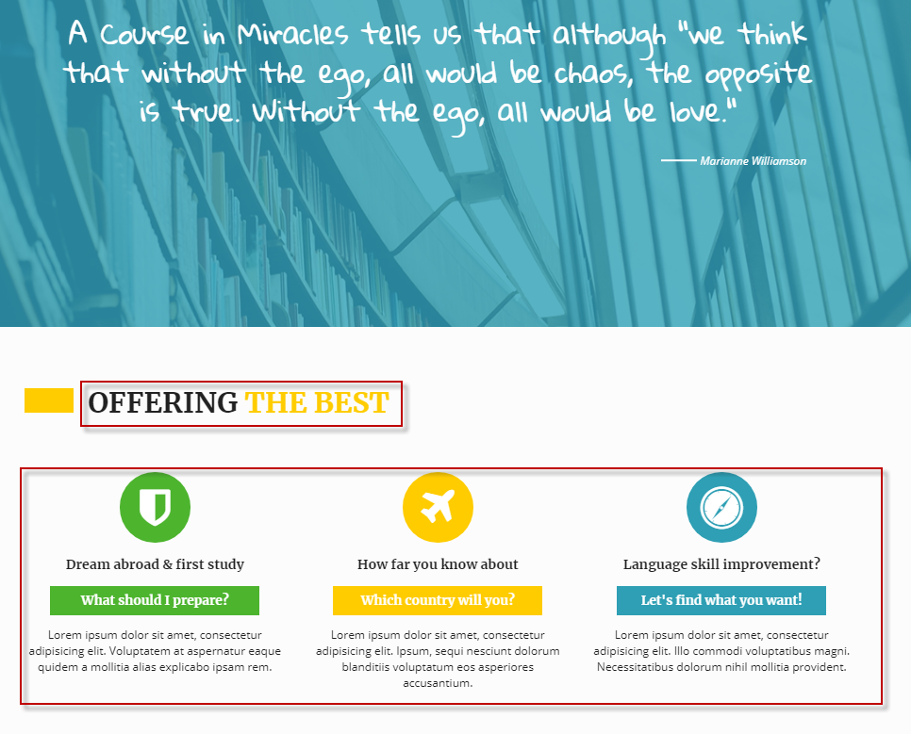

Sheet6
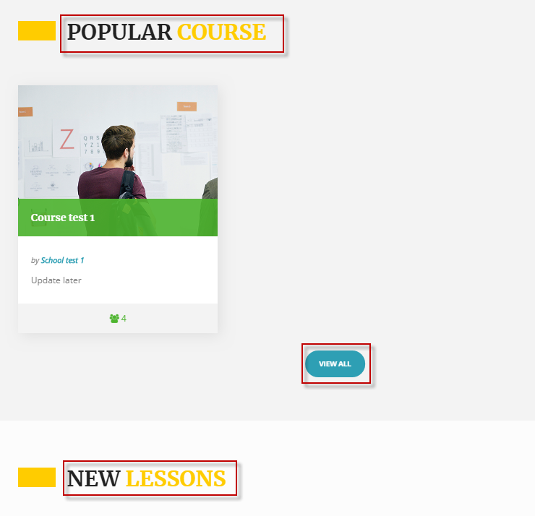

よく申込みのあるコース
Khóa học thường được đăng ký

全て表示
hiển thị tất cả

新しいコースのご紹介
giới thiệu khóa học mới

Sheet5
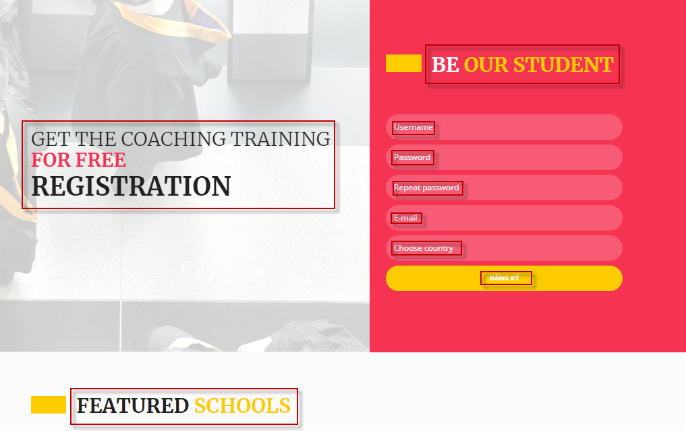

お申込み
Đăng ký

ユーザ名
tên dùng

パスワード
mật khẩu

もう一度、パスワードを入力してください
Nhập lại mật khẩu một lần nữa

お申込み
メールアドレス
email

居住国
Quốc gia cư trú

ログイン
Login, đăng nhâp

新しい学校のご紹介
giới thiệu trường học mới

Sheet4


メルマガのお申込み
Đăng ký tạp chí email

メールアドレス
email

登録
Đăng ký

Sheet2
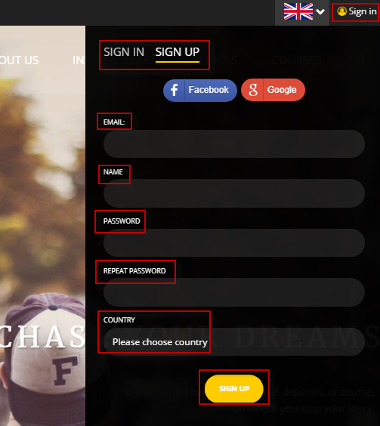

このままでいいです
Để nguyên chữ này

メールアドレス
email

お名前
tên

パスワード
mật khẩu

パスワードをもう一度
Nhập lại mật khẩu

居住国
国を選択してください chọn quốc gia cư trú

登録
đăng ký

Sheet3
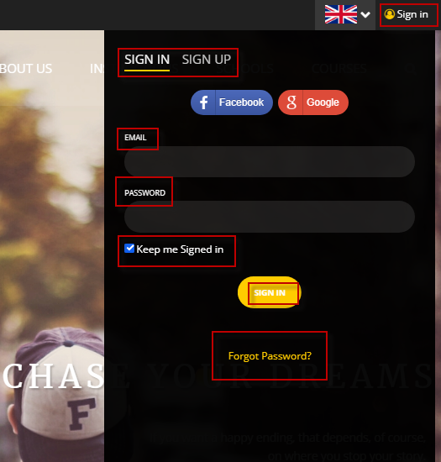

このままでいいです
chữ này giữ nguyên

メールアドレス
email

パスワード
mật khẩu

ログインしたままの状態にする giữ trạng thái đăng nhập

ログイン
đăng nhập

パスワードを忘れた場合
quên mật khẩu

